02_手順
02_手順

前提
 | 開発環境への接続に使用するアカウント情報が準備されていること。
 | Power BI Desktop がインストール済みで、開発用レポートの編集・発行権限を有していること。
 | この手順書の前に VWH への接続が完了していること（詳細は【VWH切替設定 手順書.xlsx】を参照）
 | ※URL： |  |  | https://tatgroup.sharepoint.com/:x:/s/TEC_254/IQCrU2uSmULPTI6HJEFBwZT3AasqYDoUqxCXPkKvcmzfgLc?e=Ose9Kr

手順一覧

 | No |  | 手順 |  |  |  | 概要
 | 1 |  | 開発環境接続 |  |  |  | Power BI からデータベースに接続して開発を行うための手順を示します。

詳細手順

 | 1) 開発環境接続

 |  | No |  |  | 手順 |  |  | 詳細 |  | 証跡
 |  | 1 |  |  | ・ 接続用スクリプトをダウンロードします。
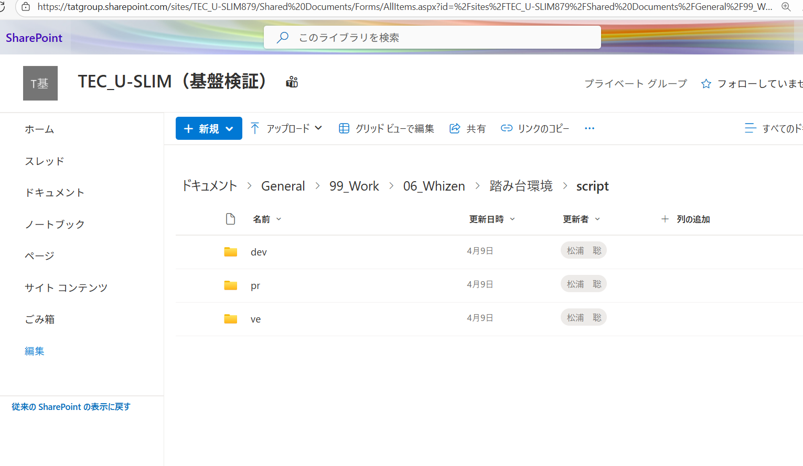
 |  |  |  |  | 以下の URL にアクセスし、接続先の環境に応じたスクリプトを選択してください。
 |  |  |  |  | 環境は 開発（dev）／検証（ve）／本番（pr） の 3 種類に分かれています。

 |  |  |  |  | TEC_U-SLIM（基盤検証） - ドキュメント - script - すべてのドキュメント

 |  |  |  |  | ※上記の URL からバッチファイルを直接ダウンロードできます。
 |  |  |  |  | ダウンロードできない場合は管理者に連絡してください

【補足】
ダウンロード後、
わかりやすい かつ 誤って削除しないフォルダ内に格納しておくとよい
C:\work\DX道場\script など

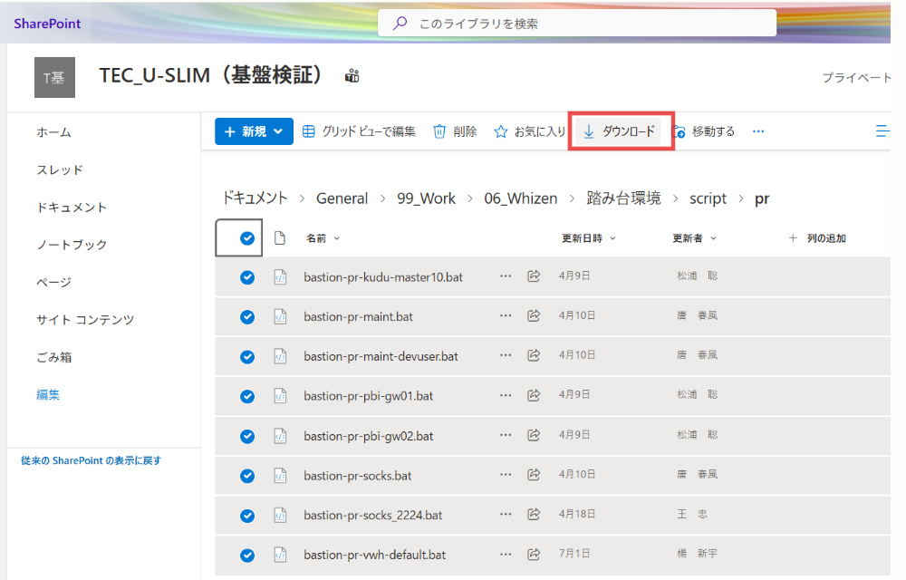
 |  | 2 |  |  | ・各環境の手順内容はほぼ同一のため、
 |  |  |  |  | 本手順では本番環境（pr）を例に説明します。

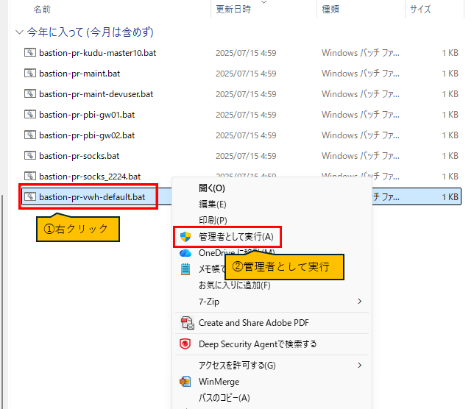
 |  | 3 |  |  | ・ダウンロードしたフォルダーで、batファイルを実行:
 |  |  |  |  |  | ファイル: ​bastion-pr-vwh-default.bat

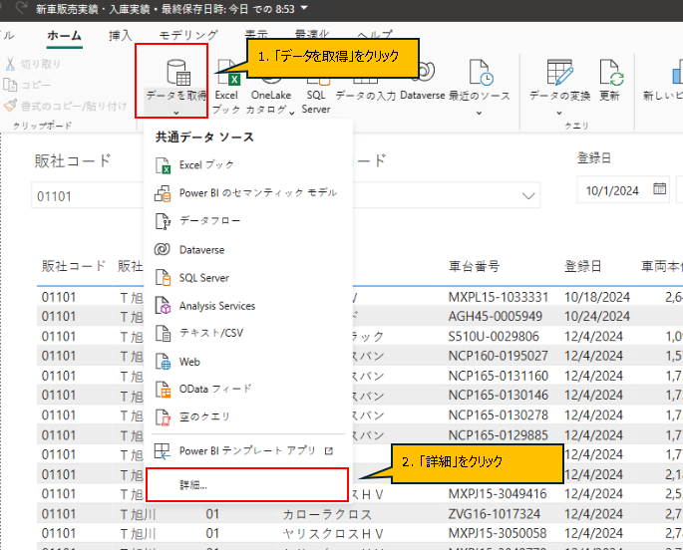
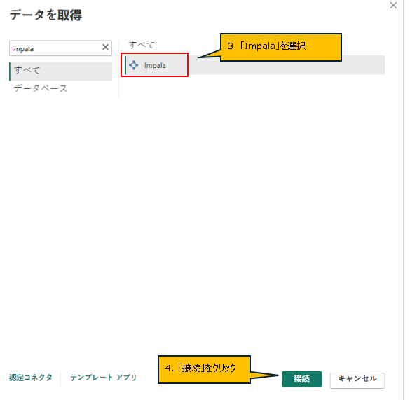
 |  | 4 |  |  | ・Power BI で以下の手順を実行します
 |  |  |  |  | 1 メニューの「データを取得」をクリックします。 |  |  |  | ・
 |  |  |  |  | 2 表示されたメニューの一番下にある「詳細」をクリックします。
 |  |  |  |  | 3 「データを取得」画面で「Impala」を選択します。
 |  |  |  |  | 4 右下の「接続」ボタンをクリックします。

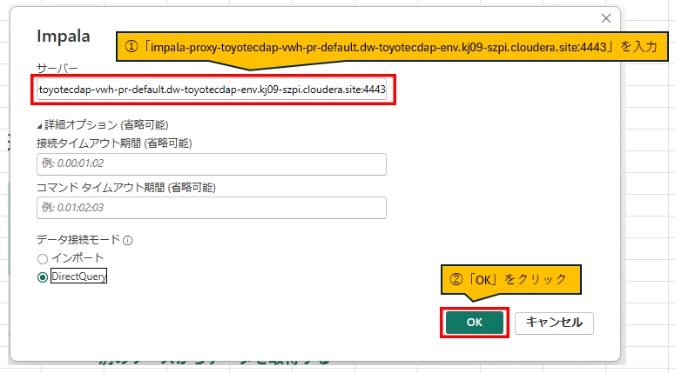
【補足】
ユーザ名・パスワードが表示されない場合は
左メニュー「データベース」を押下すること
 |  | 5 |  |  | 5 サーバーを入力して、「OK」ボタンをクリックします。
 |  |  |  |  | 6 Impala の認証情報を入力して接続します。

 |  |  |  |  | ※ Impala の認証情報をお持ちでない場合は、
 |  |  |  |  | 担当者へ連絡して取得してください。

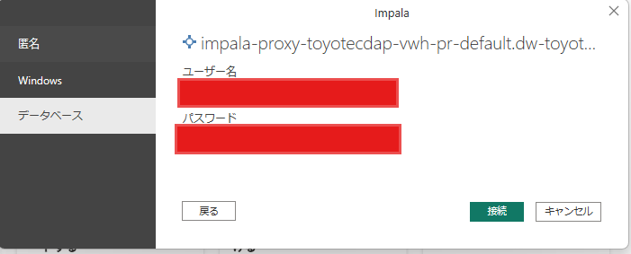

【補足】
号口環境: impala-proxy-toyotecdap-vwh-pr-default.dw-toyotecdap-env.kj09-szpi.cloudera.site:4443 検証環境: impala-proxy-toyotecdap-vwh-ve-default.dw-toyotecdap-env-ve.kj09-szpi.cloudera.site:4443 開発環境: impala-proxy-toyotecdap-vwh-dev-default.dw-toyotecdap-env-dev.kj09-szpi.cloudera.site:4443

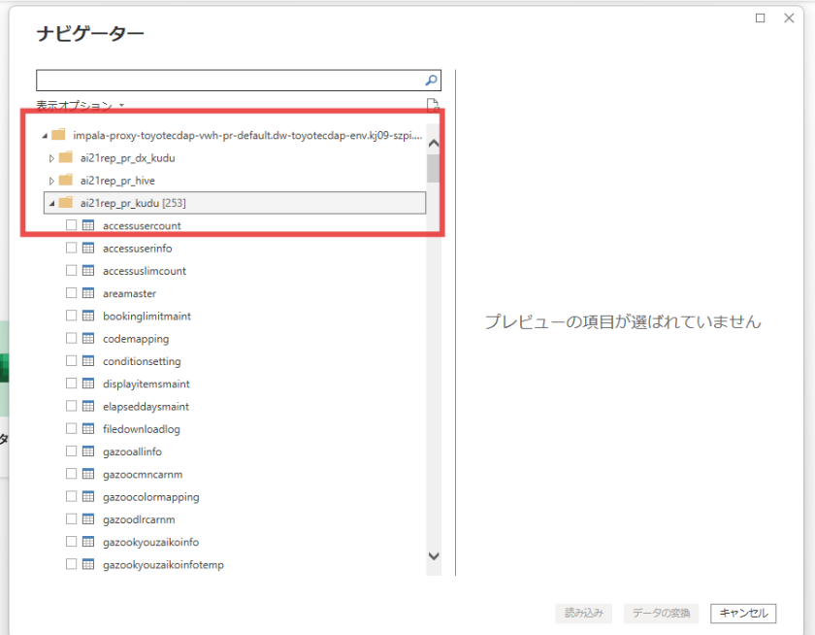
 |  | 6 |  |  | ・Impala への接続が完了すると、「ナビゲーター」画面が表示され、
 |  |  |  |  | 接続先データベース内のテーブル一覧が表示できるようになります。
 |  |  |  |  | 例：ai21rep_pr_kudu データベース配下の各テーブルが表示されます。

